Copy of TC_02
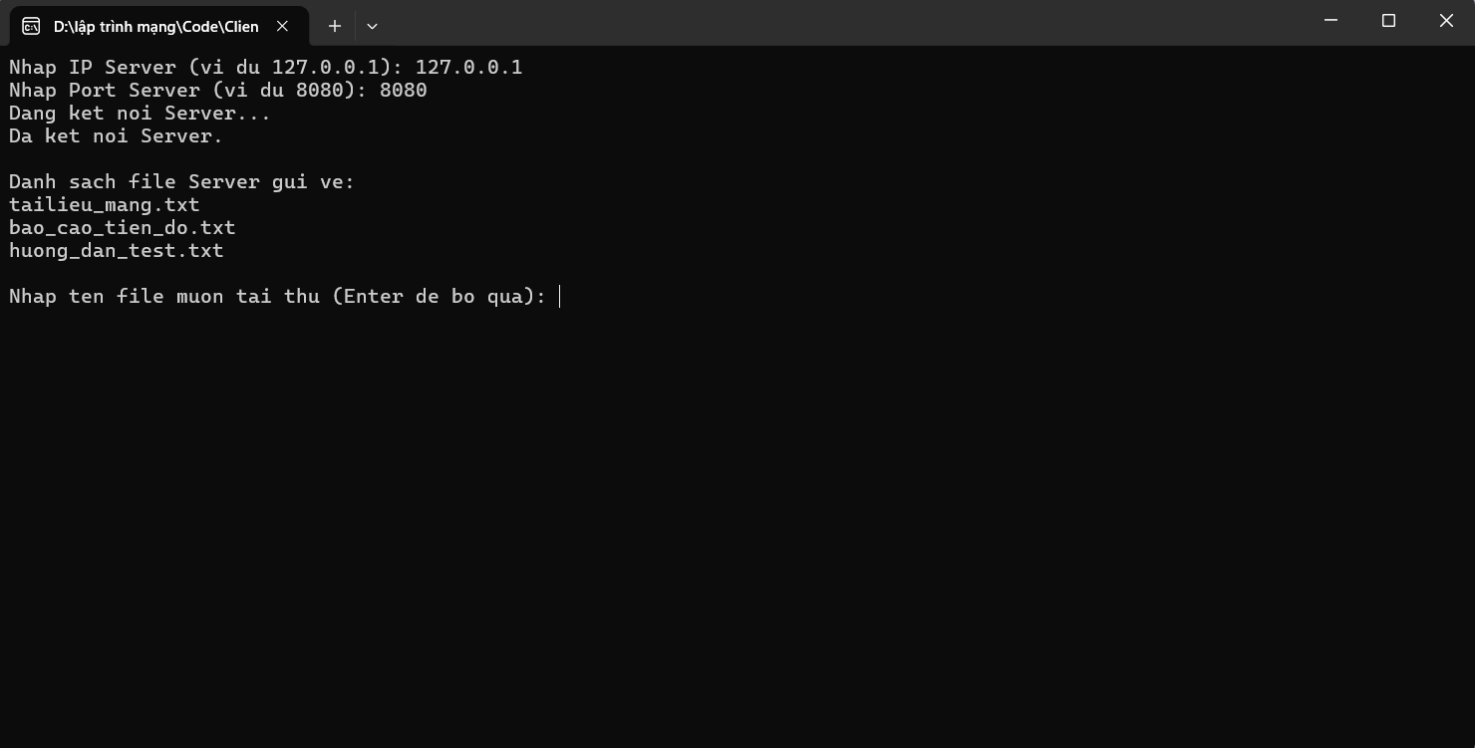
TC_02
Cung cấp mình chứng tại đây.
Minh chứng là hình ảnh code/kết quả chạy test, giao diện hiển thị hoặc log trong hệ thống.

Client hiện danh sách 3 file.

Copy of TC_03
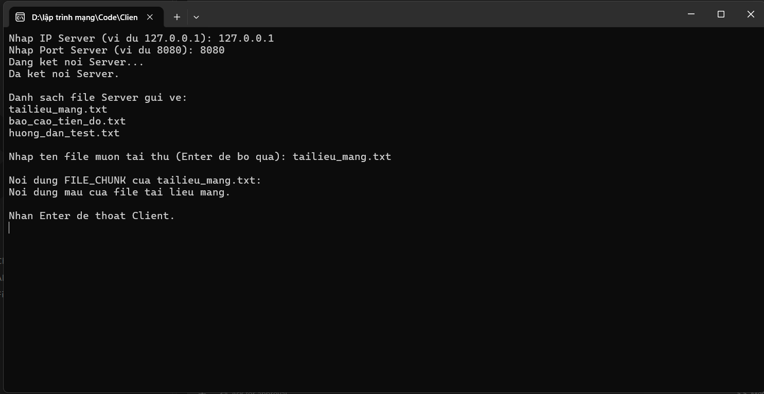
TC_03
Cung cấp mình chứng tại đây.
Minh chứng là hình ảnh code/kết quả chạy test, giao diện hiển thị hoặc log trong hệ thống.

Client nhập tailieu_mang.txt và nhận nội dung file.

Copy of TC_04

TC_04
Cung cấp mình chứng tại đây.
Minh chứng là hình ảnh code/kết quả chạy test, giao diện hiển thị hoặc log trong hệ thống.

Client nhập sai port hoặc chưa bật Server, hiện lỗi kết nối.

Copy of TC_06
TC_06
Cung cấp mình chứng tại đây.
Minh chứng là hình ảnh code/kết quả chạy test, giao diện hiển thị hoặc log trong hệ thống.

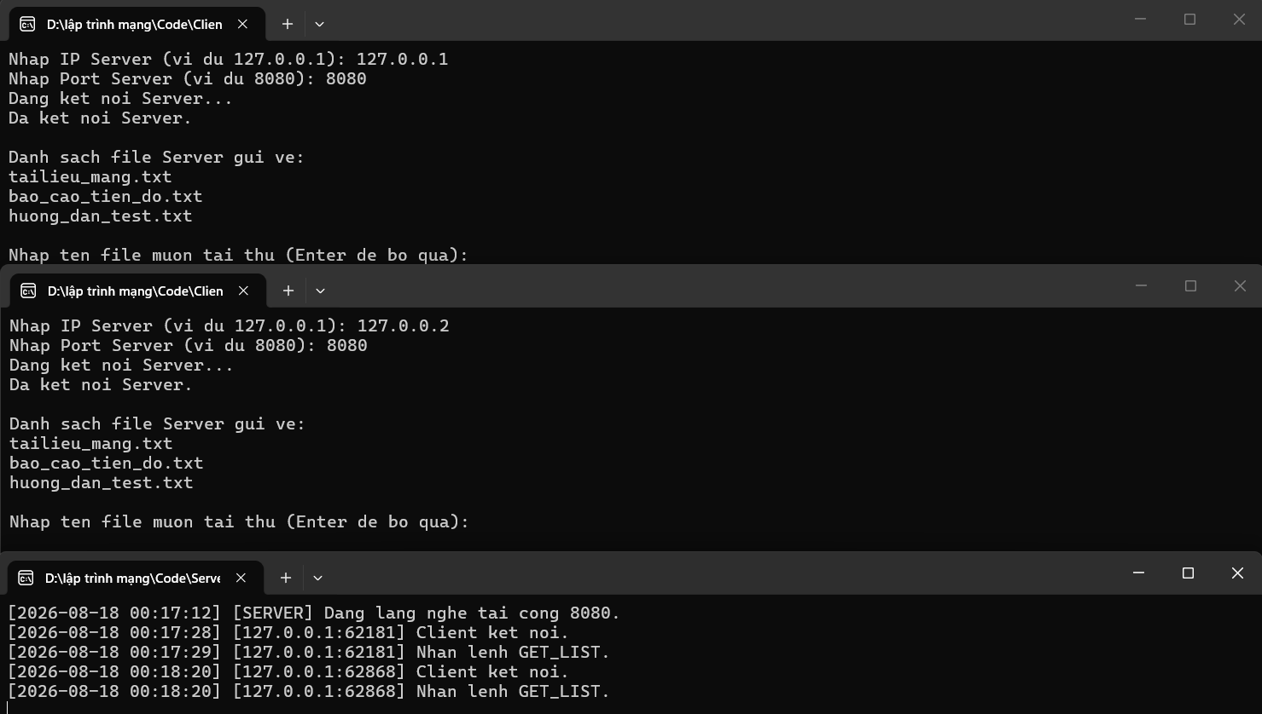
2 cửa sổ Client chạy cùng lúc + Server log nhiều client.

